Esp
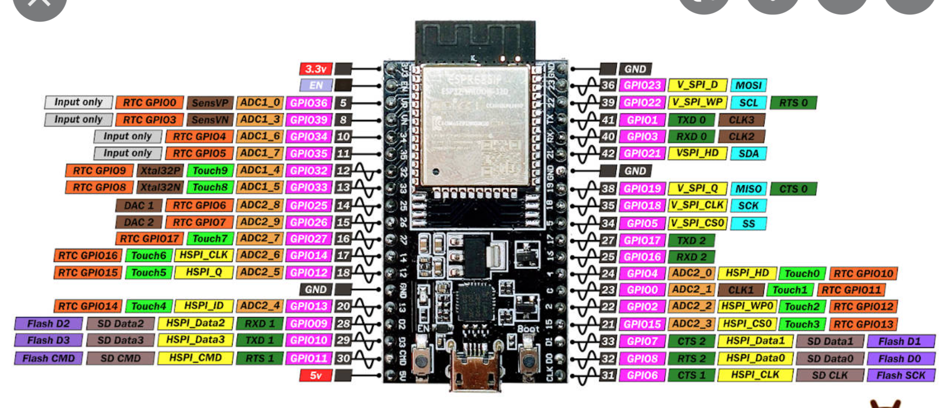
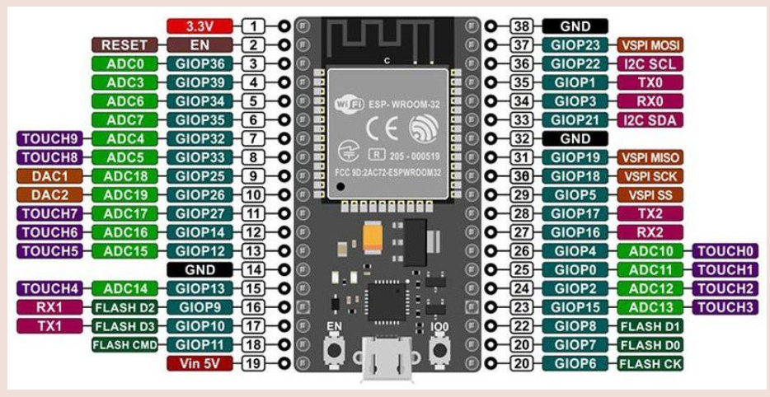
sensor

scl | GPIO | 22
sda | GPIO | 21

Neopixel
Di | GPIO | 3

15 a gnd

tiva
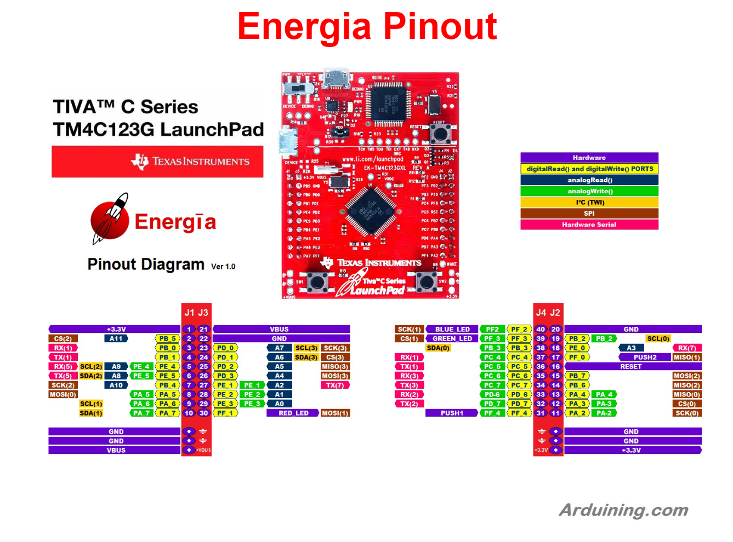

 | pin
pot2 | A7
boton1 | PF_4
boton2 | PF_0

RX1
TX1

